Chi tiết địa chất
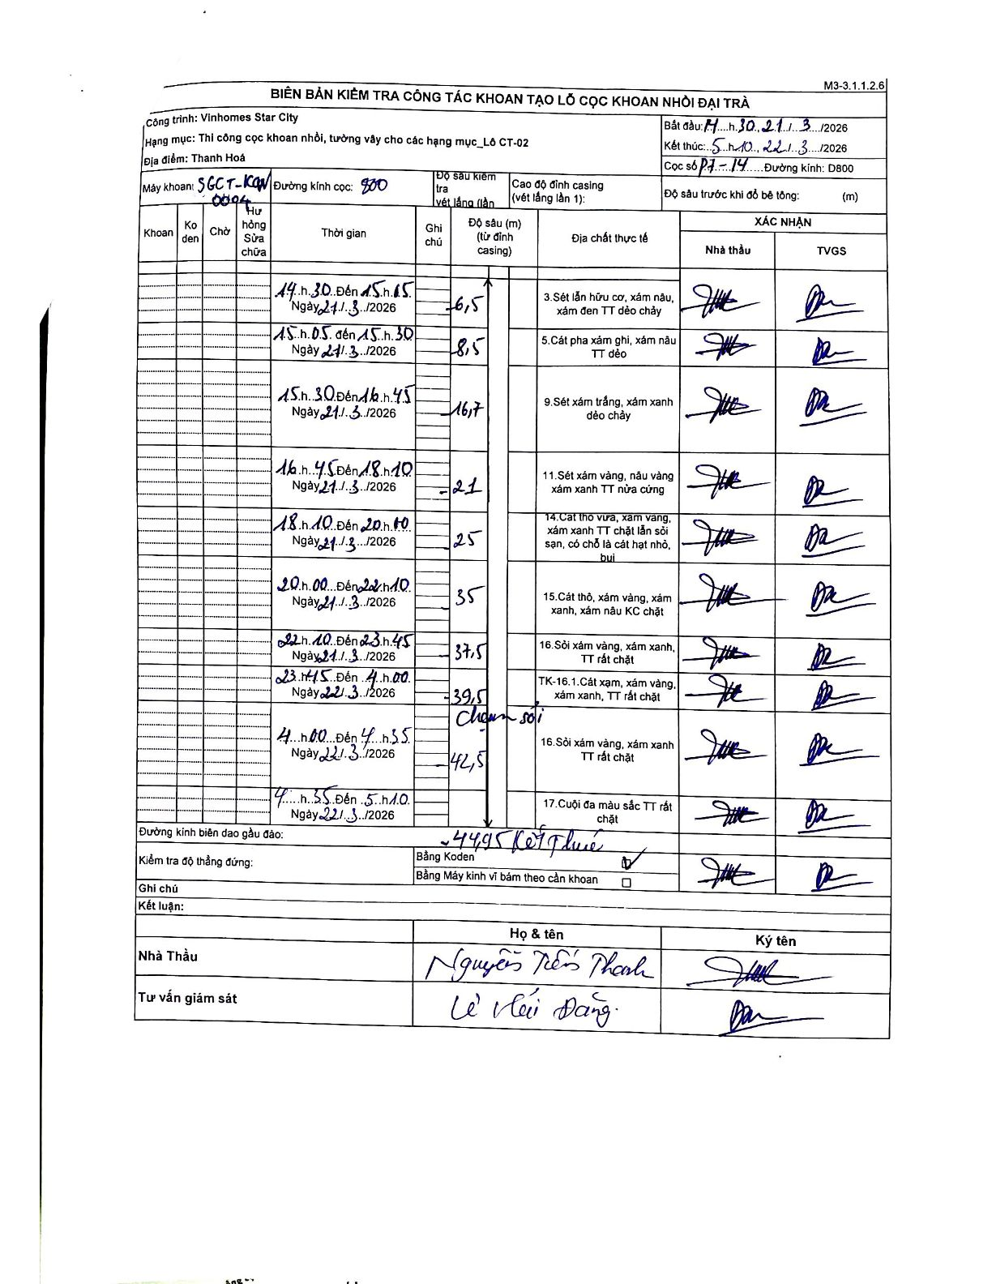
Dự án | Star City Thanh Hóa
Hạng mục | Thi công cọc khoan nhồi, tường vây cho các hạng mục_Lô CT-02
Tên bộ phận | P7-14
Số hiệu cọc | P7-14
Tên Máy khoan | SGCT-KCN0004
Đường kính | D800
Bắt đầu thi công | 14:30 21/03/2026
Kết thúc thi công | 05:10 22/03/2026

Địa chất TT | Đường kính | Mô tả lớp thiết kế | Từ (h) | Đến (h) | Cao độ từ | Cao độ đến | T.Gian (h) | Dài (m) | V (m/h) | Ghi chú
3 | D800 | Sét lẫn hữu cơ, xám nâu, xám đen TT dẻo chảy | 14:30 21/03/2026 | 15:05 21/03/2026 | 0 | -6.5 | 0.58 | 6.5 | 11.14
5 | D800 | Cát pha xám ghi, xám nâu TT dẻo | 15:05 21/03/2026 | 15:30 21/03/2026 | -6.5 | -8.5 | 0.42 | 2 | 4.8
9 | D800 | Sét xám trắng, xám xanh dẻo chảy | 15:30 21/03/2026 | 16:45 21/03/2026 | -8.5 | -16.7 | 1.25 | 8.2 | 6.56
11 | D800 | Sét xám vàng, nâu vàng xám xanh TT nửa cứng | 16:45 21/03/2026 | 18:10 21/03/2026 | -16.7 | -21 | 1.42 | 4.3 | 3.04
14 | D800 | Cát thô vừa, xám vàng, xám xanh TT chặt lẫn sỏi sạn, có chỗ là cát hạt nhỏ, bụi | 18:10 21/03/2026 | 20:00 21/03/2026 | -21 | -25 | 1.83 | 4 | 2.18
15 | D800 | Cát thô, xám vàng, xám xanh, xám nâu KC chặt | 20:00 21/03/2026 | 22:10 21/03/2026 | -25 | -35 | 2.17 | 10 | 4.62
16 | D800 | Sỏi xám vàng, xám xanh, TT rất chặt | 22:10 21/03/2026 | 23:45 21/03/2026 | -35 | -37.5 | 1.58 | 2.5 | 1.58
8 | D800 | TK-16.1. Cát xạm, xám vàng, xám xanh, TT rất chặt | 23:45 21/03/2026 | 04:00 22/03/2026 | -37.5 | -39.5 | 4.25 | 2 | 0.47
16 | D800 | Sỏi xám vàng, xám xanh TT rất chặt | 04:00 22/03/2026 | 04:35 22/03/2026 | -39.5 | -42.5 | 0.58 | 3 | 5.14 | Chạm sỏi
17 | D800 | Cuội đa màu sắc TT rất chặt | 04:35 22/03/2026 | 05:10 22/03/2026 | -42.5 | -44.95 | 0.58 | 2.45 | 4.2 | Kết thúc

ẢNH BIÊN BẢN GỐC

